Test Case Transaksi Baru
ID Test | Description | Input Type | Pre- Requisites | Steps | Expected Result | Actual Results | Status | Notes

A.1 | Modul: Transaksi
A.1.1 | Fitur: Transaksi Pembelian Barang Tambahan
A.1.1.1 | Pengujian Transaksi Pembelian Barang Tambahan dengan Uang Pas
A.1.1.1.1 | Pengujian Transaksi Pembelian Barang Tambahan dengan Uang Pas | Product: Kertas HVS Code: 001 Basic Price: 1500 Selling Price: 2000 Jumlah: 1 -------------------- Jumlah Bayar: 2000 | 1. Android support akses Aplikasi Kasir Pintar Pro 2. Perangkat terhubung jaringan internet | 1. Buka Menu 'Sales Transactions' 2. Klik '+' di atas pilihan Product 3. Input data Product/Service, Code, Basic Price, Selling Price, dan set jumlah Product 4. Klik 'OK' 5. Klik tombol 'Continue' 6. Klik tombol 'PAY' 7. Input jumlah bayar sesuai 8. Klik tombol '✓' di bagian atas 9. Klik tombol 'SELESAI' | 1. Transaksi berhasil 2. Menampilkan informasi Transaksi berhasil 3. Kembalian/Change '0' pada Receipt | As Expected | Accepted | -
 | Screenshot Hasil Pengujian | 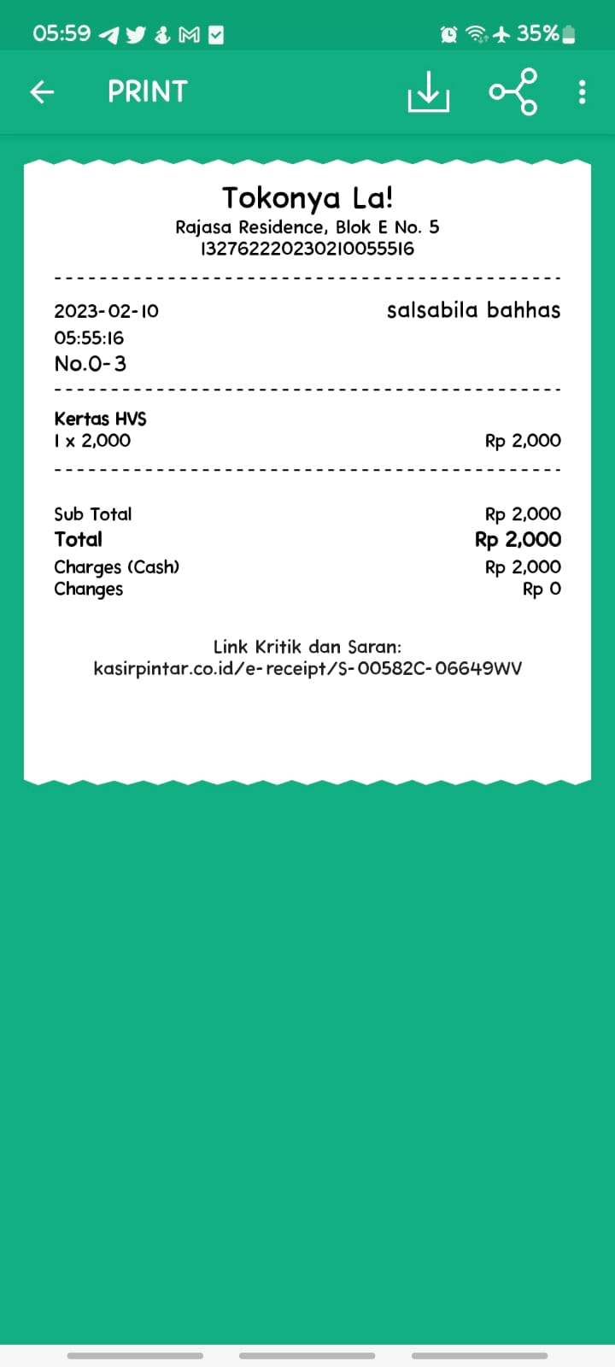 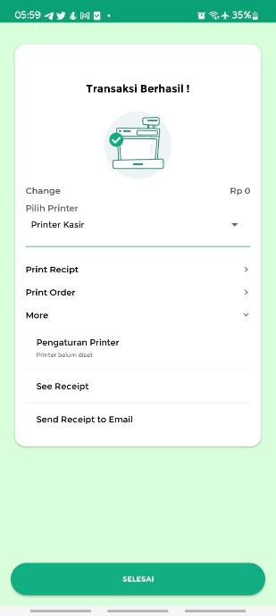
A.1.1.1.2 | Pengujian Transaksi Pembelian Barang Tambahan dengan Inputan Tidak Valid | Condition: (a) Product/Service: ` (b) Basic Service: . Selling Service: . | 1. Android support akses Aplikasi Kasir Pintar Pro 2. Perangkat terhubung jaringan internet | 1. Buka Menu 'Sales Transactions' 2. Klik '+' di atas pilihan Product 3. Input data tidak valid pada salah satufield Product/Service, Code, Basic Price, atau Selling Price 4. Klik tombol 'OK' | 1. Sistem menolak melanjutkan ketika tombol 'OK' diklik 2. Menampilkan alert '(Field Name) should be valid' untuk mengisi ulang field dengan data valid | 1. Field Product/Service masih dapat menerima input tidak valid 2. Ketika field Basic Service & Selling Service menerima input tidak valid, aplikasi crash dan ter-close sendiri | Failed | 1. Sebaiknya aplikasi tidak langsung crash 2. Sebaiknya dimunculkan alert penolakan untuk mengisi ulang field dengan data valid
Condition (a):
Condition (b):
 | Screenshot Hasil Pengujian | 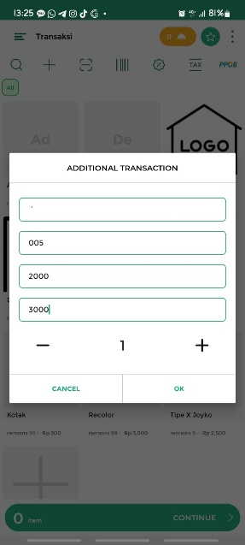 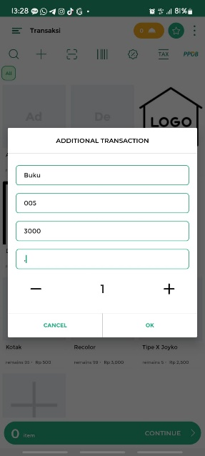  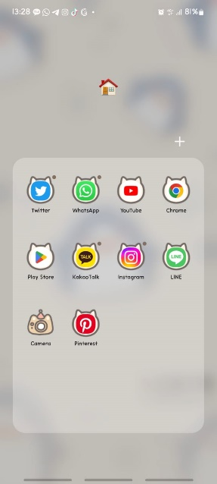
Condition (c):
A.1.1.1.3 | Pengujian Transaksi Pembelian Barang Tambahan dengan Inputan Kosong | Condition: (a) Product/Service kosong (b) Basic Service kosong (c) Selling Service kosong | 1. Android support akses Aplikasi Kasir Pintar Pro 2. Perangkat terhubung jaringan internet | 1. Buka Menu 'Sales Transactions' 2. Klik '+' di atas pilihan Product 3. Kosongkan salah satufield Product/Service, Code, Basic Price, atau Selling Price 4. Klik tombol 'OK' | 1. Sistem menolak melanjutkan ketika tombol 'OK' diklik 2. Menampilkan alert '(Field Name) can’t be empty' untuk mengisi ulang field dengan data valid | Sistem masih dapat menerima inputan kosong pada field Selling Service Price. | Failed | 1. Sebaiknya alert untuk field price lebih spesifik, contoh 'Basic Service Price can't be empty.' dan 'Selling Service Price can't be empty.' 2. Sebaiknya alert ditampilkan pada sisi masing-masing field, agar dapat membedakan field yang required dan tidak required.
Condition (a):
Condition (b):
 | Screenshot Hasil Pengujian | 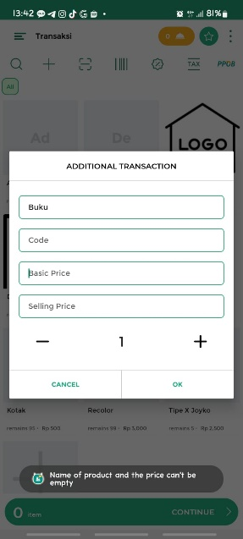   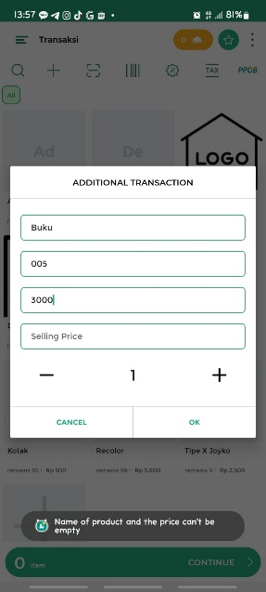
A.1.1.2 | Pengujian Transaksi Pembelian Barang Tambahan dengan Kembalian | Product: Kertas HVS F4 Code: 002 Basic Price: 1500 Selling Price: 2000 Jumlah: 2 -------------------- Jumlah Bayar: 5000 | 1. Android support akses Aplikasi Kasir Pintar Pro 2. Perangkat terhubung jaringan internet | 1. Buka Menu 'Sales Transactions' 2. Klik '+' di atas pilihan Product 3. Input data Product/Service, Code, Basic Price, Selling Price, dan set jumlah Product 4. Klik 'OK' 5. Klik tombol 'Continue' 6. Klik tombol 'PAY' 7. Input jumlah bayar 8. Klik tombol '✓' di bagian atas 9. Klik tombol 'SELESAI' | 1. Transaksi berhasil 2. Menampilkan informasi Transaksi berhasil 3. Kembalian/Change sesuai pada Receipt | As Expected | Accepted | -
 | Screenshot Hasil Pengujian | 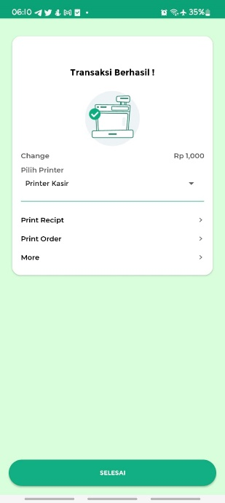 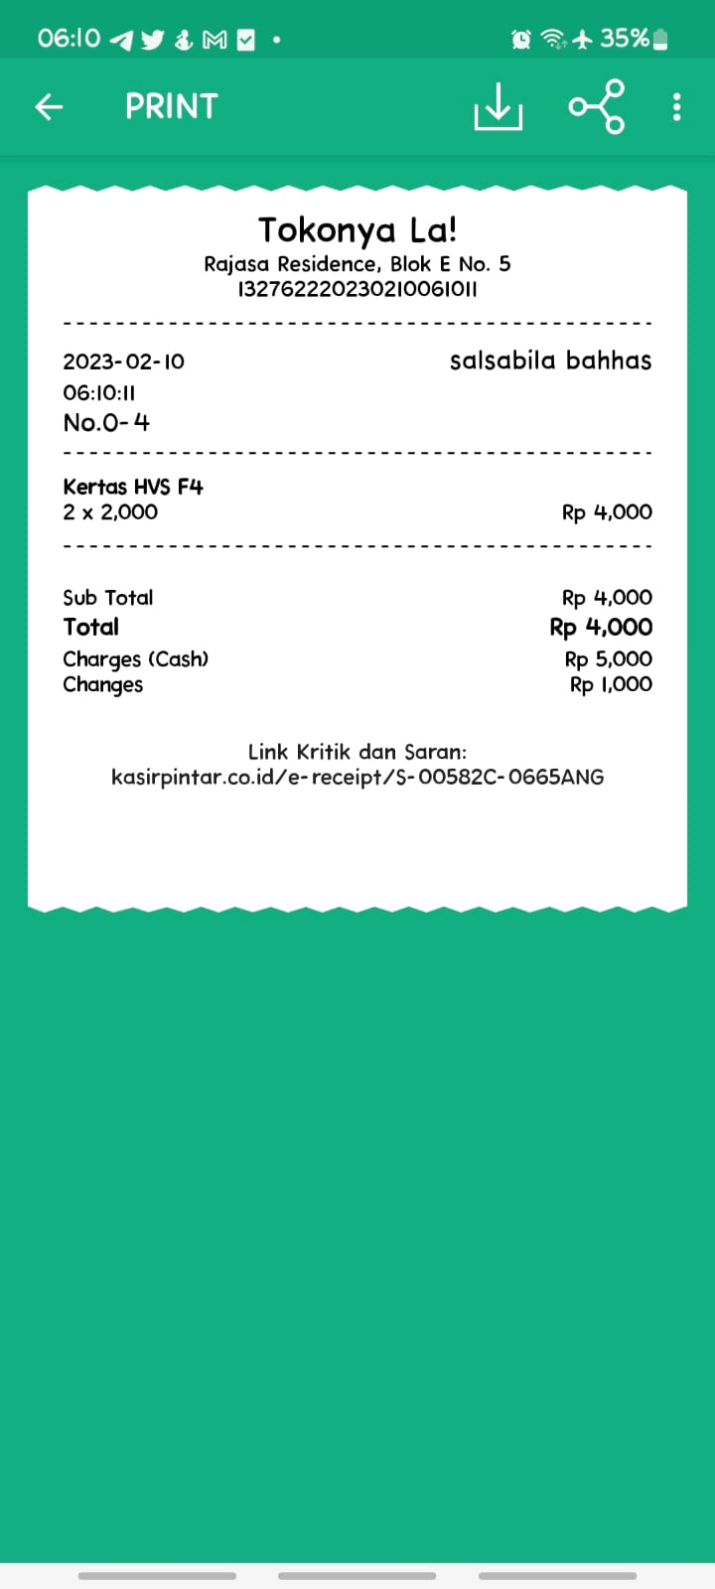
A.1.1.3 | Pengujian Transaksi Pembelian Barang Tambahan dengan Add-On | Product: Pulpen Joyko Gel Code: 003 Basic Price: 2500 Selling Price: 3500 Jumlah: 1 -------------------- Add On: Tipe X Joyko Jumlah Add On: 2 -------------------- Jumlah Bayar: 8500 | 1. Android support akses Aplikasi Kasir Pintar Pro 2. Perangkat terhubung jaringan internet | 1. Buka Menu 'Sales Transactions' 2. Klik '+' di atas pilihan Product 3. Input data Product/Service, Code, Basic Price, Selling Price, dan set jumlah Product 4. Klik 'OK' 5. Klik tombol 'Continue' 6. Klik Product 'Pulpen Joyko Gel' 7. Klik tombol '+ Add On' 8. Klik tombol 'Tambah Add On' 9. Pilih Item Add On 10. Klik tombol 'Continue' 11. Input jumlah Barang Add On 12. Klik tombol 'Simpan' 13. Klik tombol 'OK' 14. Klik tombol 'PAY' 15. Input jumlah bayar sesuai 16. Klik tombol '✓' di bagian atas 17. Klik tombol 'SELESAI' | 1. Barang Add On masuk dalam list Transaksi 2. Transaksi berhasil 3. Menampilkan informasi Transaksi berhasil 4. Kembalian/Change sesuai pada Receipt 5. Barang Add On ditampilkan pada Receipt | As Expected | Accepted with Note | Tombol '+ Add On' sebaiknya ditambahkan pada header, untuk tidak menimbulkan kesan tersembunyi.
Rekomendasi Penempatan
Tombol + Add On:
 | Screenshot Hasil Pengujian | 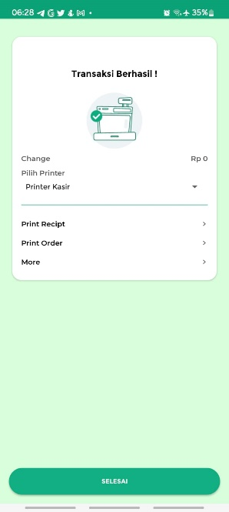 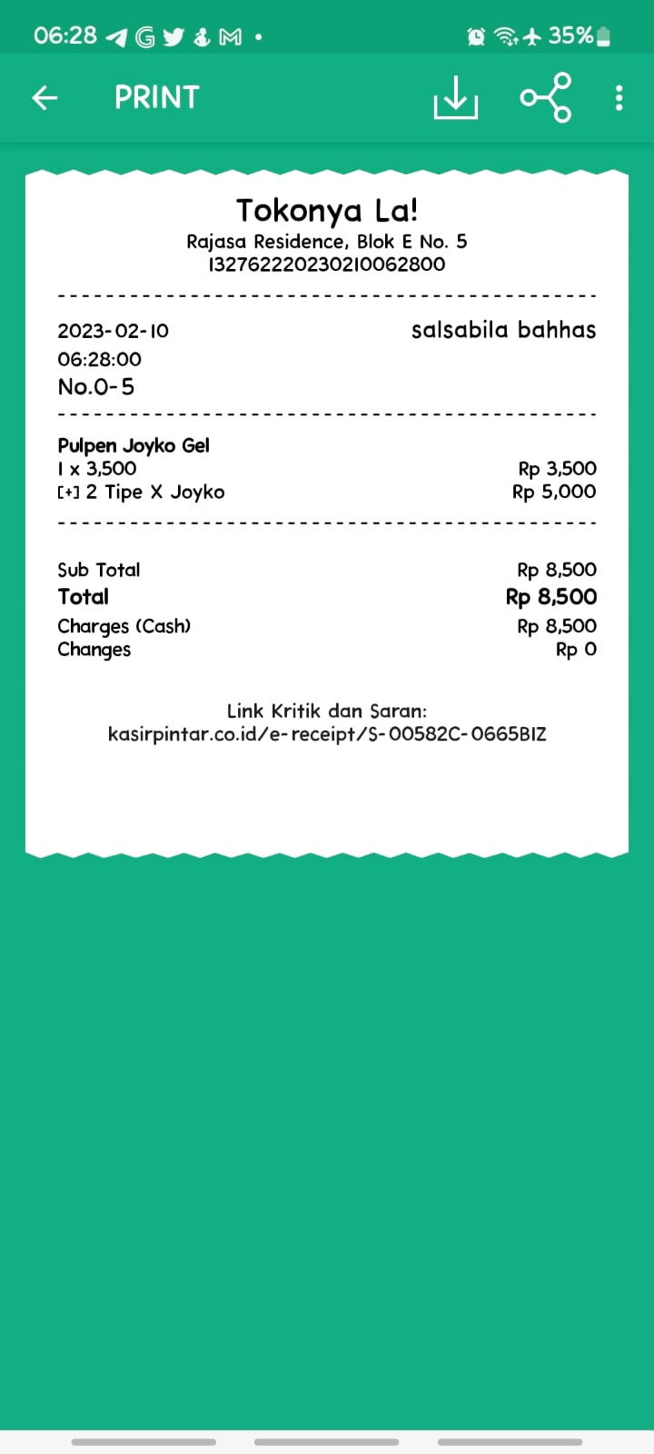 
A.1.1.4 | Pengujian Transaksi Pembelian Barang Tambahan dengan Uang Pas
A.1.1.4.1 | Pengujian Transaksi Pembelian Barang Tambahan dengan Fee | Product: Kertas HVS Code: 001 Basic Price: 1500 Selling Price: 2000 Jumlah: 5 -------------------- Fee Name: Jilid Nominal: 2500 -------------------- Jumlah Bayar: 12500 | 1. Android support akses Aplikasi Kasir Pintar Pro 2. Perangkat terhubung jaringan internet 3. Sudah mengisi dan set Product | 1. Buka Menu 'Sales Transactions' 2. Klik '+' di atas pilihan Product 3. Input data Product/Service, Code, Basic Price, Selling Price, dan set jumlah Product 4. Klik 'OK' 5. Klik tombol 'Continue' 7. Klik tombol '+ Fee' 8. Klik tombol 'Default' 9. Input data Fee Name, dan Nominal 10. Klik tombol 'OK' 11. Klik tombol 'PAY' 12. Input jumlah bayar sesuai 13. Klik tombol '✓' di bagian atas 14. Klik tombol 'SELESAI' | 1. Fee masuk dalam list Transaksi 2. Transaksi berhasil 3. Menampilkan informasi Transaksi berhasil 4. Kembalian/Change sesuai pada Receipt 5. Fee ditampilkan pada Receipt | As Expected | Accepted | -
 | Screenshot Hasil Pengujian |  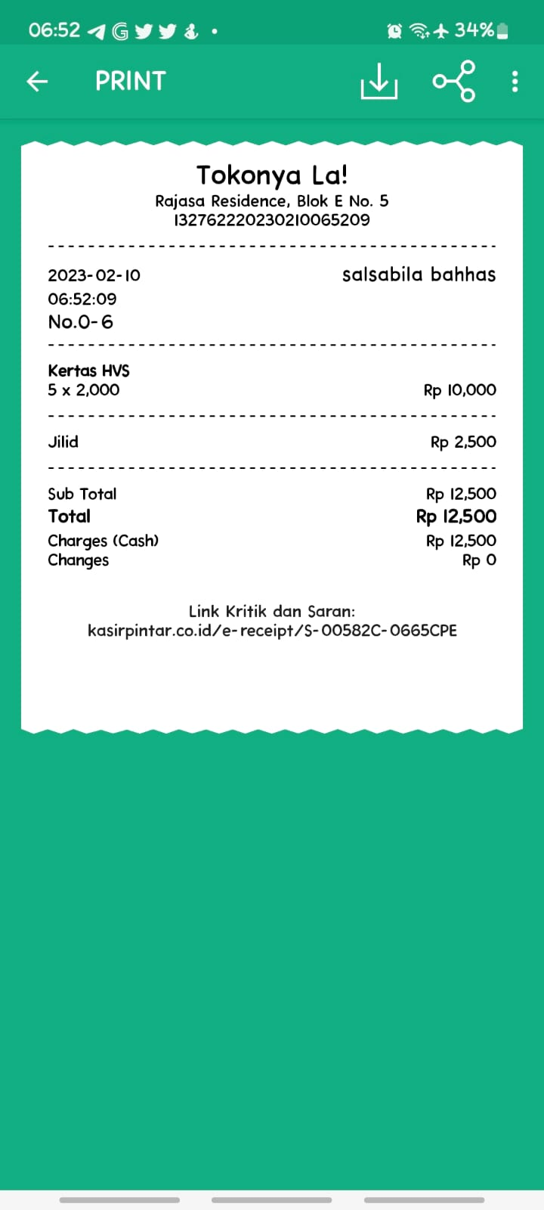 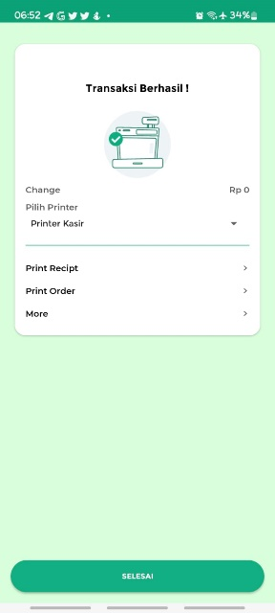
A.1.1.4.2 | Pengujian Transaksi Pembelian Barang Tambahan dengan Fee Tidak Valid | Condition: (a) Fee Name: ` (b) Nominal: . | 1. Android support akses Aplikasi Kasir Pintar Pro 2. Perangkat terhubung jaringan internet 3. Sudah set Product | 1. Klik tombol '+ Fee' 2. Klik tombol 'Default' 3. Input data tidak valid pada salah satu field Fee Name, atau Nominal 4. Klik tombol 'OK' | 1. Sistem menolak melanjutkan ketika tombol 'OK' diklik 2. Menampilkan alert '(Field Name) should be valid' untuk mengisi ulang field dengan data valid | 1. Field Fee Name masih dapat menerima input tidak valid 2. Ketika field Nnominal menerima input tidak valid, aplikasi crash dan ter-close sendiri | Failed | 1. Sebaiknya aplikasi tidak langsung crash 2. Sebaiknya dimunculkan alert penolakan untuk mengisi ulang field dengan data valid
Condition (a):
Condition (b):
 | Screenshot Hasil Pengujian | 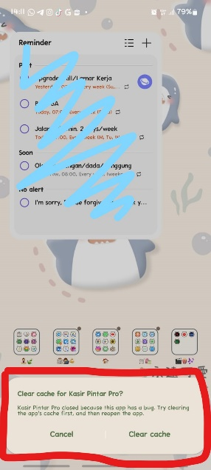 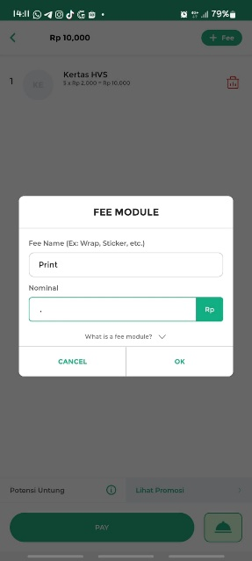 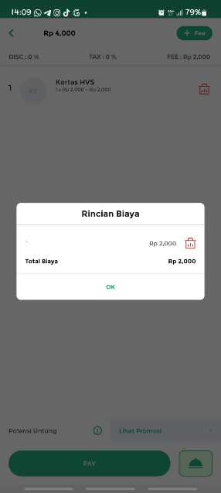 
A.1.1.4.3 | Pengujian Transaksi Pembelian Barang Tambahan dengan Fee Kosong | Condition: (a) Field Fee Name kosong (b) Field Nominal kosong | 1. Android support akses Aplikasi Kasir Pintar Pro 2. Perangkat terhubung jaringan internet 3. Sudah set Product | 1. Klik tombol '+ Fee' 2. Klik tombol 'Default' 3. Kosongkan salah satu field Fee Name, atau Nominal 4. Klik tombol 'OK' | 1. Sistem menolak melanjutkan ketika tombol 'OK' diklik 2. Menampilkan alert untuk mengisi ulang field dengan data valid | As Expected | Accepted | -
Condition (a):
Condition (b):
 | Screenshot Hasil Pengujian | 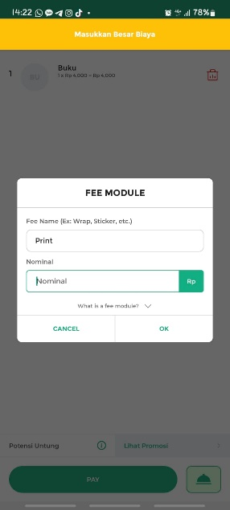 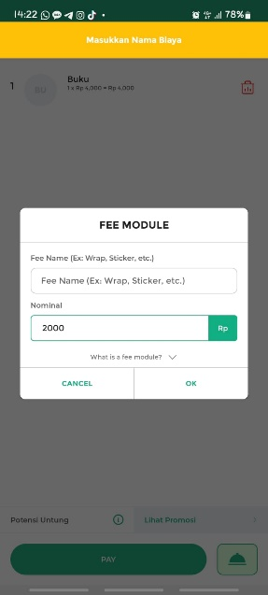
A.1.1.5 | Pengujian Transaksi Piutang Pembelian Barang Tambahan
A.1.1.5.1 | Pengujian Transaksi Piutang Pembelian Barang Tambahan | Product: Pensil Joyko 2B Code: 004 Basic Price: 3000 Selling Price:4000 Jumlah: 1 -------------------- Customer: Meisha Due Date: 11/02/2023 -------------------- Condition: (a) Jumlah Bayar: 0 (b) Jumlah Bayar: 2000 | 1. Android support akses Aplikasi Kasir Pintar Pro 2. Perangkat terhubung jaringan internet | 1. Buka Menu 'Sales Transactions' 2. Klik '+' di atas pilihan Product 3. Input data Product/Service, Code, Basic Price, Selling Price, dan set jumlah Product 4. Klik 'OK' 5. Klik tombol 'Continue' 6. Klik tombol 'PAY' 7. Pilih Piutang 8. Klik tombol 'Click to add customer' 9. Pilih Customer 10. Pilih Due Date 11. Klik tombol 'SAVE' 12. Input jumlah bayar (a) atau (b) 13. Klik tombol '✓' di bagian atas 14. Klik tombol 'SELESAI' | 1. Transaksi berhasil 2. Menampilkan informasi Transaksi berhasil 3. Data Customer, Status Pembayaran Piutang, Jumlah Piutang, dan Due Date Piutang ditampilkan pada Receipt | As Expected | Accepted with Note | 1. Untuk tulisan 'Add Invoice' pada header sebaiknya diganti menjadi 'Add Customer' agar selaras. 2. Untuk data Customer sebaiknya ditambahkan nomor HP pada receipt.
Condition (b):
Condition (a):
Pilih Piutang ➜ Klik Tombol 'Click to Add Customer':
 | Screenshot Hasil Pengujian | 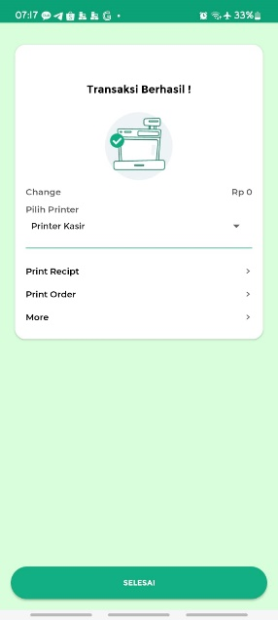 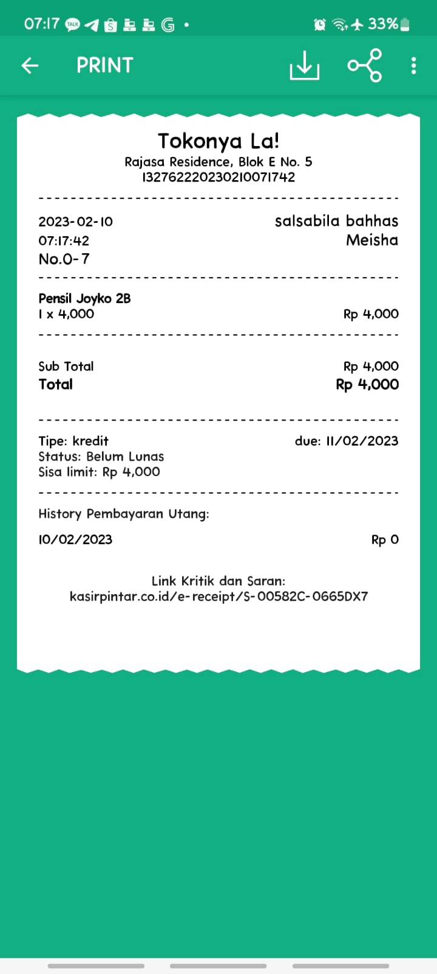 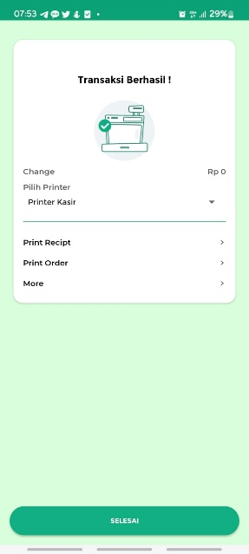 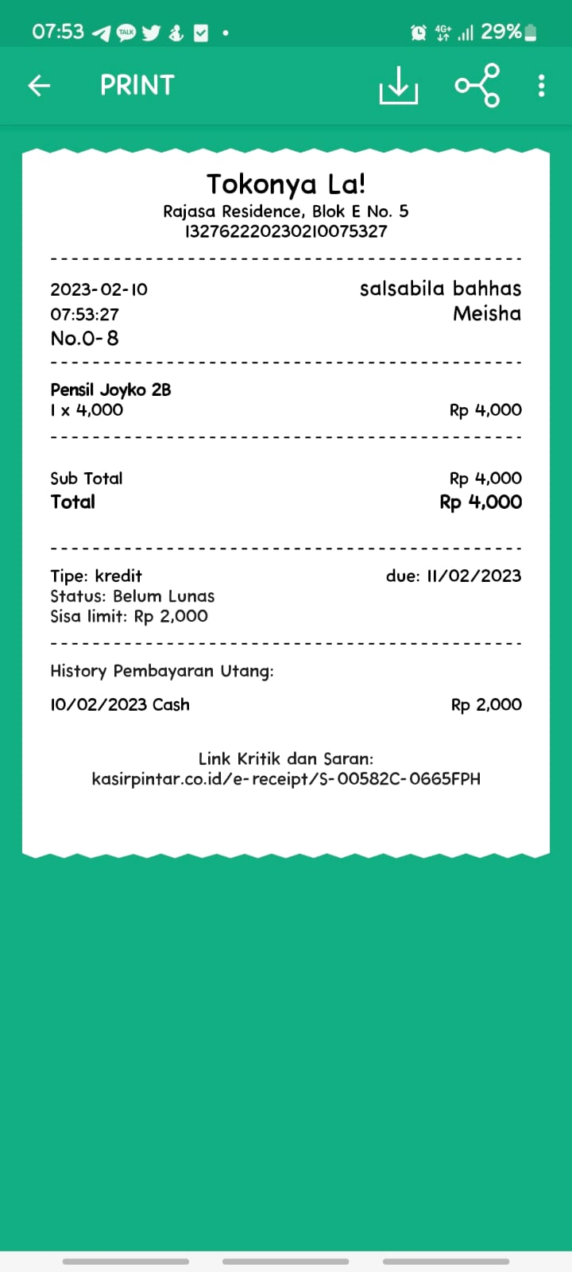
A.1.1.5.2 | Pengujian Transaksi Piutang Pembelian Barang Tambahan dengan Data Customer Tidak Valid | Email: syahrini | 1. Android support akses Aplikasi Kasir Pintar Pro 2. Perangkat terhubung jaringan internet 3. Sudah set Product | 1. Pilih Piutang 2. Klik tombol 'Click to add customer' 3. Klik tombol '+' 4. Klik tombol 'Add Customer Manual' 5. Input salah satu field 'Email' dengan data tidak valid 6. Klik tombol 'SAVE' | 1. Sistem menolak melanjutkan ketika tombol 'SAVE' diklik 2. Menampilkan alert '(Field Name) is not valid' untuk mengisi ulang field dengan data valid | As Expected | Accepted | -
 | Screenshot Hasil Pengujian | 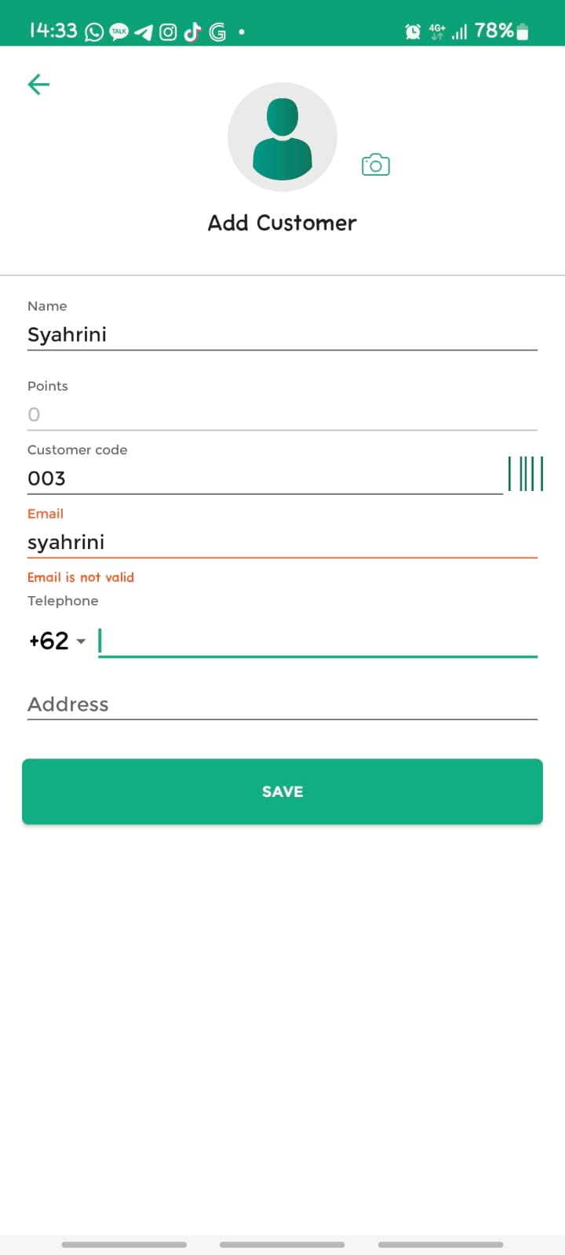
A.1.1.5.3 | Pengujian Transaksi Piutang Pembelian Barang Tambahan dengan Data Customer Kosong | Field Name kosong | 1. Android support akses Aplikasi Kasir Pintar Pro 2. Perangkat terhubung jaringan internet 3. Sudah set Product | 1. Pilih Piutang 2. Klik tombol 'Click to add customer' 3. Klik tombol '+' 4. Klik tombol 'Add Customer Manual' 5. Kosongkan field 'Name' 6. Klik tombol 'SAVE' | 1. Sistem menolak melanjutkan ketika tombol 'SAVE' diklik 2. Menampilkan alert '(Field Name) is required' untuk mengisi ulang field dengan data valid | As Expected | Accepted with Note | 1. Sebaiknya untuk field email tidak di-generate otomatis, karena kontak customer dibutuhkan untuk menagih Piutang. 2. Sebaiknya email customer required.
 | Screenshot Hasil Pengujian | 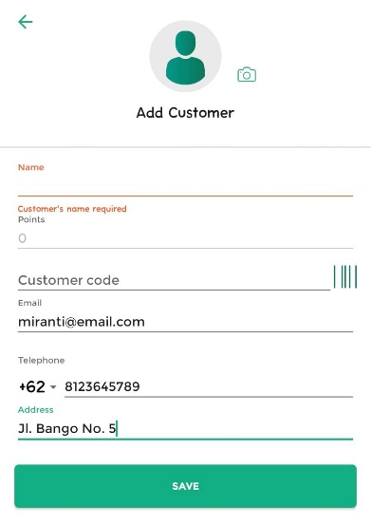
A.1.1.5.4 | Pengujian Transaksi Piutang Pembelian Barang Tambahan dengan Nominal Bayar Tidak Valid | Input Nominal Bayar yang lebih besar daripada Nominal Piutang/Total Harga Barang -------------------- Total Harga Barang: 3.000 Nominal Bayar: 5.000 | 1. Android support akses Aplikasi Kasir Pintar Pro 2. Perangkat terhubung jaringan internet 3. Sudah set Product | 1. Pilih Piutang 2. Klik tombol 'Click to add customer' 3. Pilih Customer 4. Pilih Due Date 5. Klik tombol 'SAVE' 6. Input nominal bayar > total harga barang | 1. Sistem menolak melanjutkan ketika nominal bayar lebih besar daripada total harga barang 2. Menampilkan alert 'Bayar lebih besar, hilangkan centang Piutang.' | As Expected | Accepted | -
 | Screenshot Hasil Pengujian | 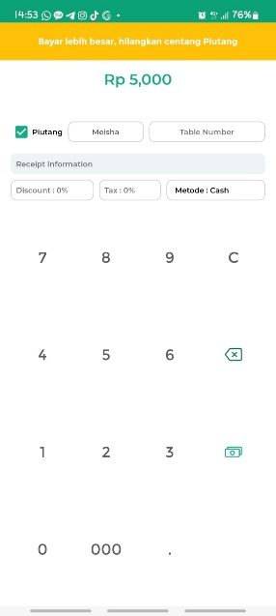
A.1.2. | Fitur: Transaksi Pembelian Barang
A.1.2.1 | Pengujian Transaksi Pembelian Barang dengan Uang Pas
A.1.2.1.1 | Pengujian Transaksi Pembelian Barang dengan Uang Pas | Product: Design Poster, Design Logo Jumlah: 1 -------------------- Jumlah Bayar: 50000 | 1. Android support akses Aplikasi Kasir Pintar Pro 2. Perangkat terhubung jaringan internet 3. Sudah terdapat pilihan Product pada menu 'Sales Transactions' | 1. Buka Menu 'Sales Transactions' 2. Pilih Product 3. Klik tombol 'Continue' 4. Klik tombol 'PAY' 5. Input jumlah bayar sesuai 6. Klik tombol '✓' di bagian atas 7. Klik tombol 'SELESAI' | 1. Transaksi berhasil 2. Menampilkan informasi Transaksi berhasil 3. Kembalian/Change '0' pada Receipt | As Expected | Accepted | -
 | Screenshot Hasil Pengujian | 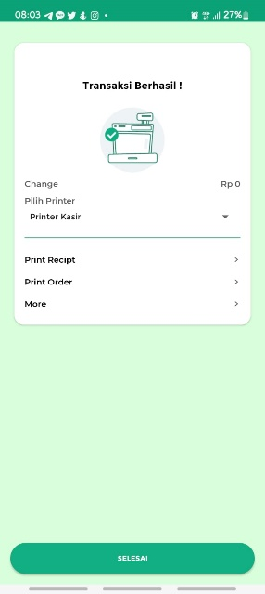 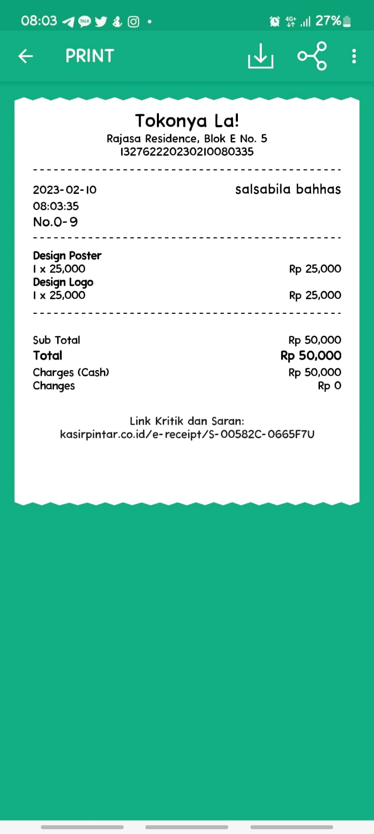
A.1.2.1.2 | Pengujian Transaksi Pembelian Barang Kosong | Condition: (a) Pilih Product dengan stock 0 (b) Pilih Product, kemudian edit jumlah Product menjadi 0 | 1. Android support akses Aplikasi Kasir Pintar Pro 2. Perangkat terhubung jaringan internet | Condition (a) Steps: 1. Buka Menu 'Sales Transactions' 2. Pilih Product dengan stock 0 Condition (ab Steps: 1. Buka Menu 'Sales Transactions' 2. Pilih Product yang stock tidak 0 3. Klik 'Continue' 4. Klik Produk 'Design QR Deco' 5. Klik tombol '-' untuk mengubah jumlah produk menjadi 0 6. Klik tombol 'OK' | 1. Sistem menolak melanjutkan ketika nominal bayar lebih besar daripada total harga barang 2. Menampilkan alert 'Out of Stock.' | As Expected | Accepted with Note | Untuk Condition (b) sebaiknya ditambahkan alert 'Product Quantity can't be empty' ketika kembali ke Menu 'Sales Transactions'
Condition (a):
Condition (b):
 | Screenshot Hasil Pengujian | 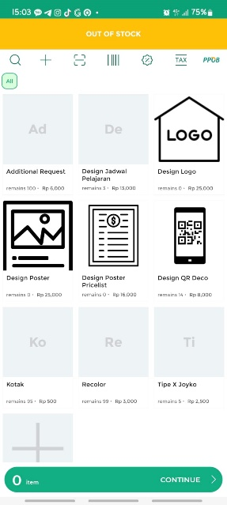 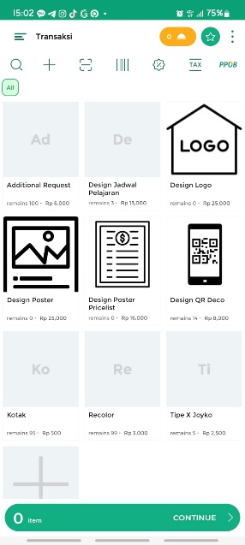 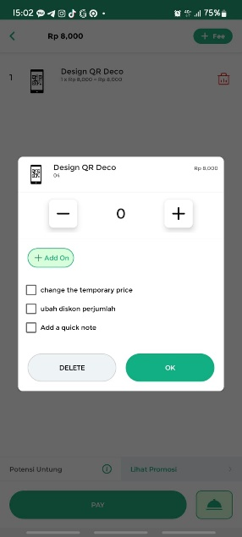
A.1.2.2 | Pengujian Transaksi Pembelian Barang dengan Kembalian | Product: Design Poster Pricelist, Design Logo Jumlah: 1 -------------------- Jumlah Bayar: 50000 | 1. Android support akses Aplikasi Kasir Pintar Pro 2. Perangkat terhubung jaringan internet 3. Sudah terdapat pilihan Product pada menu 'Sales Transactions' | 1. Buka Menu 'Sales Transactions' 2. Pilih Product 3. Klik tombol 'Continue' 4. Klik tombol 'PAY' 5. Input jumlah bayar 6. Klik tombol '✓' di bagian atas 7. Klik tombol 'SELESAI' | 1. Transaksi berhasil 2. Menampilkan informasi Transaksi berhasil 3. Kembalian/Change sesuai pada Receipt | As Expected | Accepted | -
 | Screenshot Hasil Pengujian | 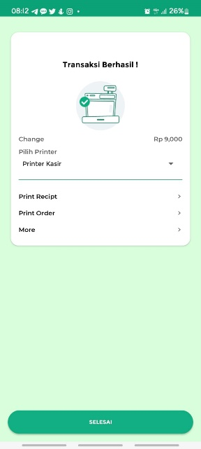 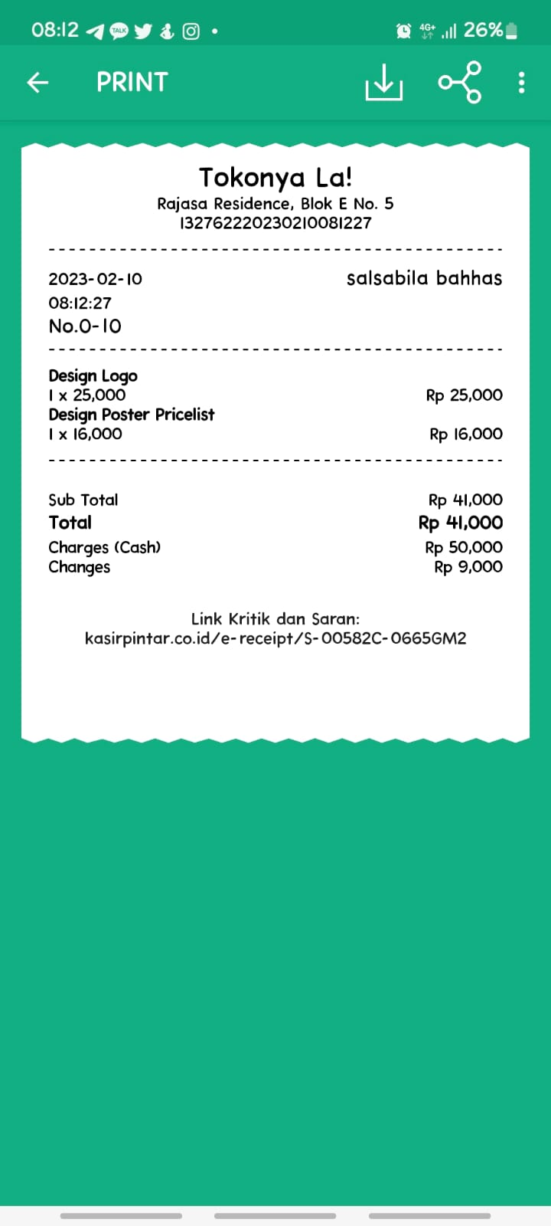
A.1.2.3 | Pengujian Transaksi Pembelian Barang dengan Add-On | Product: Design Poster Jumlah: 1 -------------------- Add On: Recolor Jumlah Add On: 1 -------------------- Jumlah Bayar: 50000 | 1. Android support akses Aplikasi Kasir Pintar Pro 2. Perangkat terhubung jaringan internet 3. Sudah terdapat pilihan Product pada menu 'Sales Transactions' | 1. Buka Menu 'Sales Transactions' 2. Pilih Product 3. Klik tombol 'Continue' 4. Klik Product 'Design Poster' 5. Klik tombol '+ Add On' 6. Klik tombol 'Tambah Add On' 7. Pilih Item Add On 8. Klik tombol 'Continue' 9. Input jumlah Barang Add On 10. Klik tombol 'Simpan' 11. Klik tombol 'OK' 12. Klik tombol 'PAY' 13. Input jumlah bayar sesuai 14. Klik tombol '✓' di bagian atas 15. Klik tombol 'SELESAI' | 1. Barang Add On masuk dalam list Transaksi 2. Transaksi berhasil 3. Menampilkan informasi Transaksi berhasil 4. Kembalian/Change sesuai pada Receipt 5. Barang Add On ditampilkan pada Receipt | As Expected | Accepted with Note | 1. Tombol '+ Add On' sebaiknya ditambahkan pada header, untuk tidak menimbulkan kesan tersembunyi. 2. Sebaiknya jumlah Product tidak ditulis dalam decimal.
Klik Product 'Design Poster' ➜ Lihat Jumlah Product:
 | Screenshot Hasil Pengujian | 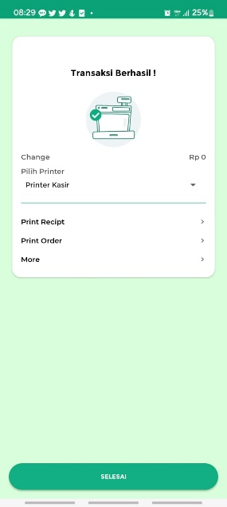 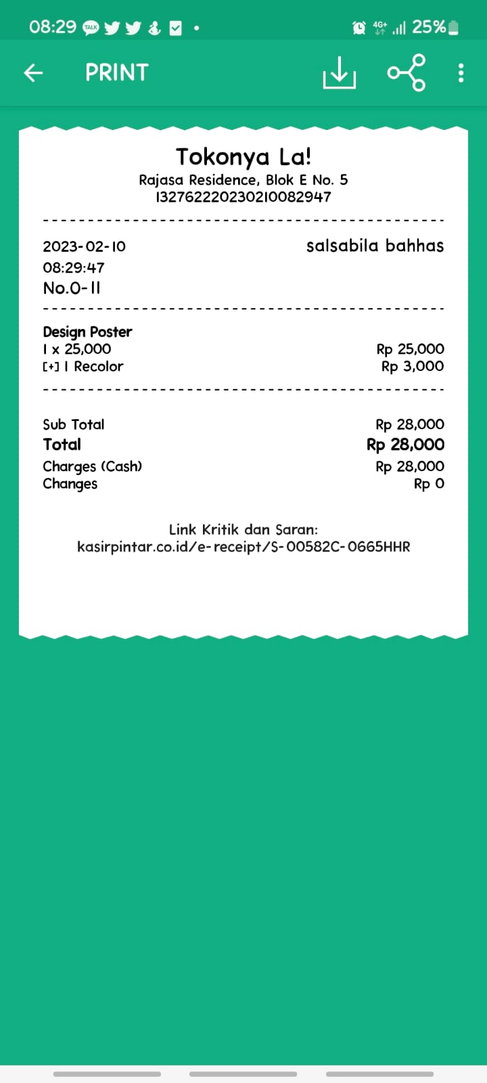 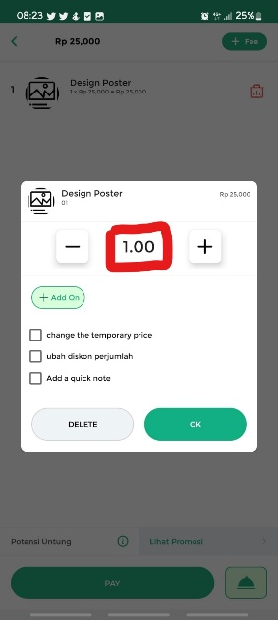
A.1.2.4 | Pengujian Transaksi Pembelian Barang dengan Fee | Product: Design Poster Jumlah: 1 -------------------- Fee Name: Print Poster Nominal: 10000 -------------------- Jumlah Bayar: 35000 | 1. Android support akses Aplikasi Kasir Pintar Pro 2. Perangkat terhubung jaringan internet 3. Sudah terdapat pilihan Product pada menu 'Sales Transactions' | 1. Buka Menu 'Sales Transactions' 2. Pilih Product 3. Klik tombol 'Continue' 4. Klik tombol '+ Fee' 5. Klik tombol 'Default' 6. Input data Fee Name, dan Nominal 7. Klik tombol 'OK' 8. Klik tombol 'PAY' 9. Input jumlah bayar sesuai 10. Klik tombol '✓' di bagian atas 11. Klik tombol 'SELESAI' | 1. Fee masuk dalam list Transaksi 2. Transaksi berhasil 3. Menampilkan informasi Transaksi berhasil 4. Kembalian/Change sesuai pada Receipt 5. Fee ditampilkan pada Receipt | As Expected | Accepted | -
 | Screenshot Hasil Pengujian |   
A.1.2.5 | Pengujian Transaksi Piutang Pembelian Barang | Product: Design QR Deco, Design Poster Pricelist Jumlah: 1 -------------------- Customer: Saputra Due Date: 11/02/2023 -------------------- Condition: (a) Jumlah Bayar: 0 (b) Jumlah Bayar: 20000 | 1. Android support akses Aplikasi Kasir Pintar Pro 2. Perangkat terhubung jaringan internet 3. Sudah terdapat pilihan Product pada menu 'Sales Transactions' | 1. Buka Menu 'Sales Transactions' 2. Pilih Product 3. Klik tombol 'Continue' 4. Klik tombol 'PAY' 5. Pilih Piutang 6. Klik tombol 'Click to add customer' 7. Pilih Customer 8. Pilih Due Date 9. Klik tombol 'SAVE' 10. Input jumlah bayar (a) atau (b) 11. Klik tombol '✓' di bagian atas 12. Klik tombol 'SELESAI' | 1. Transaksi berhasil 2. Menampilkan informasi Transaksi berhasil 3. Data Customer, Status Pembayaran Piutang, Jumlah Piutang, dan Due Date Piutang ditampilkan pada Receipt | As Expected | Accepted with Note | 1. Untuk tulisan 'Add Invoice' pada header sebaiknya diganti menjadi 'Add Customer' agar selaras. 2. Untuk data Customer sebaiknya ditambahkan nomor HP pada receipt.
Condition (a):
Condition (b):
Pilih Piutang ➜ Klik Tombol 'Click to Add Customer':
 | Screenshot Hasil Pengujian | 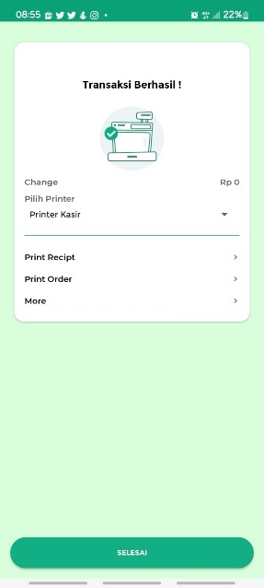 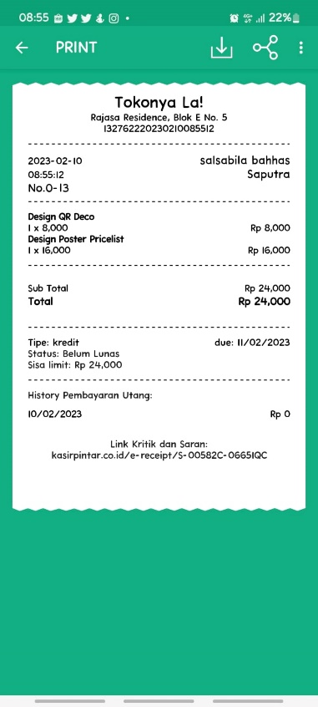  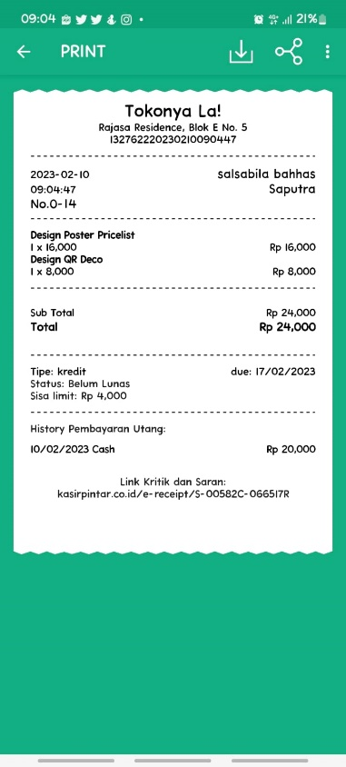
A.1.3 | Fitur: Diskon
A.1.3.1 | Pengujian Tambah Diskon
A.1.3.1.1 | Pengujian Tambah Diskon pada Menu Sales Transactions | Product: Design Poster Jumlah: 1 ------------------- Condition: (a) Nominal: 5%, Discount Name: DISC5 (b) Nominal: 2000, Discount Name: DISC2K | 1. Android support akses Aplikasi Kasir Pintar Pro 2. Perangkat terhubung jaringan internet | 1. Buka Menu 'Sales Transactions' 2. Klik icon Diskon di atas pilihan Product 3. Input besar diskon (a) atau (b), Tipe Discount (%/Rp), dan Discount Name 4. Klik tombol 'SET' 5. Pilih Product 6. Klik tombol 'Continue' 7. Klik tombol 'PAY' 8. Lihat jumlah bayar yang ditampilkan | 1. Diskon berhasil ditambah 2. Jumlah Bayar dikurang oleh besar diskon 3. Jumlah bayar sesuai dengan perhitungan manual | As Expected | Accepted with Note | Sebaiknya ketika user ada salah pilih Product dan mengklik 'Cancel Transaction', diskon juga tidak ikut ter-reset.
Condition (a):
Condition (b):
 | Screenshot Hasil Pengujian | 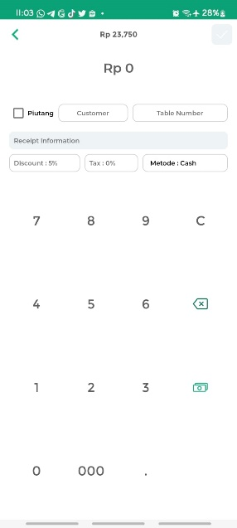   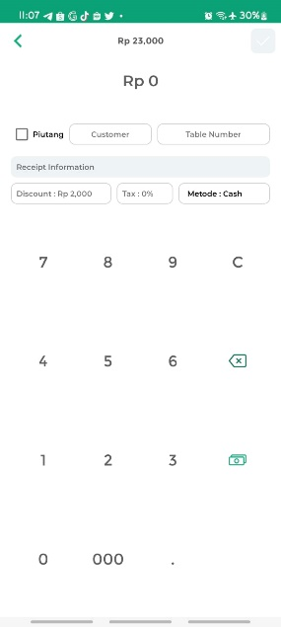
A.1.3.1.2 | Pengujian Tambah Diskon pada Receipt Information | Product: Design Poster Jumlah: 1 ------------------- Condition: (a) Nominal: 5%, Discount Name: DISC5 (b) Nominal: 2000, Discount Name: DISC2K | 1. Android support akses Aplikasi Kasir Pintar Pro 2. Perangkat terhubung jaringan internet | 1. Buka Menu 'Sales Transactions' 2. Pilih Product 3. Klik tombol 'Continue' 4. Klik tombol 'PAY' 5. Klik tombol 'Discount' 6. Input besar diskon (a) atau (b), Tipe Discount (%/Rp), dan Discount Name 7. Klik tombol 'SET' 8. Lihat jumlah bayar yang ditampilkan | 1. Diskon berhasil ditambah 2. Jumlah Bayar dikurang oleh besar diskon 3. Jumlah bayar sesuai dengan perhitungan manual | As Expected | Accepted | -
Condition (a):
Condition (b):
 | Screenshot Hasil Pengujian | 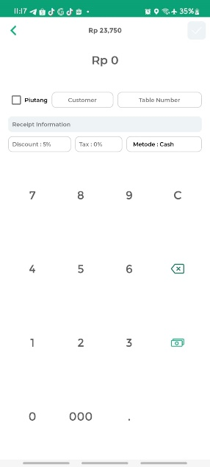 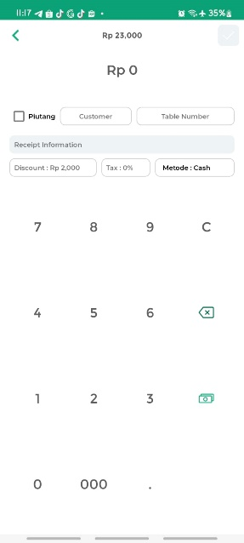
A.1.3.1.3 | Pengujian Tambah Diskon dengan Input Tidak Valid | Besar Diskon: . | 1. Android support akses Aplikasi Kasir Pintar Pro 2. Perangkat terhubung jaringan internet | 1. Buka Menu 'Sales Transactions' 2. Klik icon Diskon di atas pilihan Product 3. Input data tidak valid pada field besar diskon 4. Klik tombol 'SET' | 1. Sistem menolak melanjutkan ketika tombol 'SET' diklik 2. Menampilkan alert '(Field Name) is not valid' untuk mengisi ulang field dengan data valid | As Expected, tapi tidak menampilkan alert | Accepted with Note | 1. Sebaiknya aplikasi tidak langsung crash 2. Sebaiknya dimunculkan alert penolakan untuk mengisi ulang field dengan data valid
 | Screenshot Hasil Pengujian | 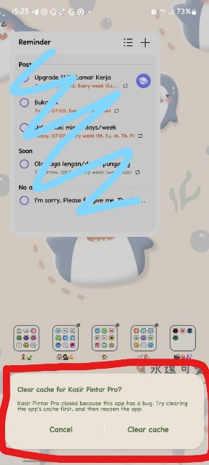 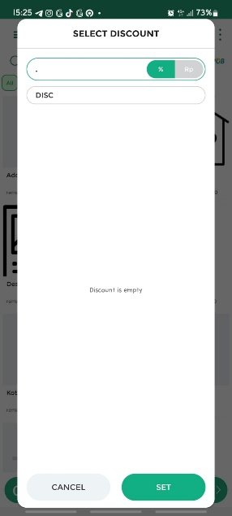
A.1.3.1.4 | Pengujian Tambah Diskon dengan Input Kosong | Besar Diskon kosong, dan Discount Name kosong. | 1. Android support akses Aplikasi Kasir Pintar Pro 2. Perangkat terhubung jaringan internet | 1. Buka Menu 'Sales Transactions' 2. Klik icon Diskon di atas pilihan Product 3. Kosongkan field besar diskon dan Discount Name 4. Klik tombol 'SET' | Sistem menerima inputan kosong pada Diskon | As Expected | Accepted | -
 | Screenshot Hasil Pengujian | 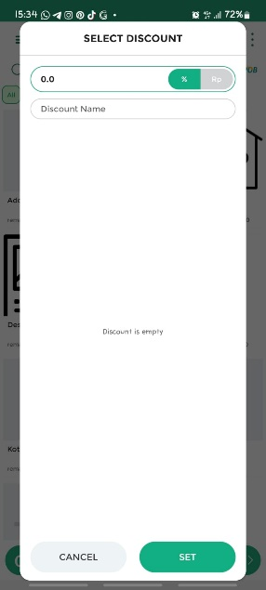
A.1.3.2 | Pengujian Edit Diskon | Product: Design Poster Jumlah: 1 ------------------- Condition: (Awal) Nominal: 2000, Discount Name: DISC2K (Edit) Nominal: 5000, Discount Name: DISC5K | 1. Android support akses Aplikasi Kasir Pintar Pro 2. Perangkat terhubung jaringan internet 3. Sudah pilih product, dan set discount | 1. Buka Receipt Information 2. Klik tombol 'Discount' 3. Input besar diskon, Tipe Discount (%/Rp), dan Discount Name yang baru 4. Klik tombol 'SET' 5. Lihat jumlah bayar yang ditampilkan | 1. Diskon berhasil diedit 2. Jumlah bayar dikurang oleh besar diskon yang baru 3. Jumlah bayar sesuai dengan perhitungan manual | As Expected | Accepted | -
Condition (Awal):
Condition (Edit):
 | Screenshot Hasil Pengujian | 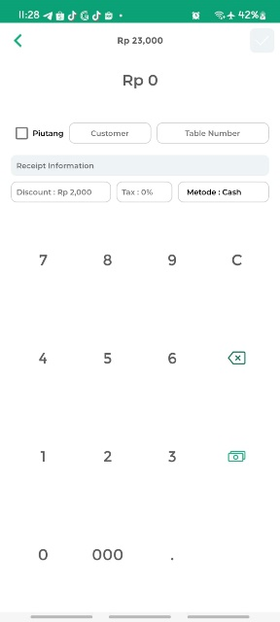 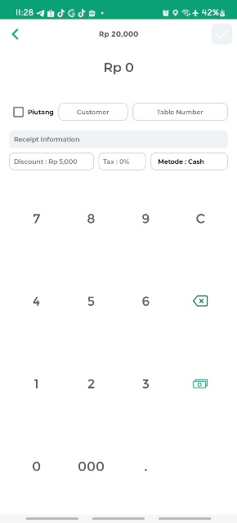
A.1.3.3 | Pengujian Transaksi Pembelian Barang Tambahan dengan Diskon | Product: Buku Paket MTK Code: 005 Basic Price: 80000 Selling Price: 125000 Jumlah: 1 -------------------- Condition: (a) Nominal: 10%, Discount Name: disc10 (b) Nominal: 15000, Discount Name: disc15 -------------------- Jumlah Bayar: 150000 | 1. Android support akses Aplikasi Kasir Pintar Pro 2. Perangkat terhubung jaringan internet | 1. Buka Menu 'Sales Transactions' 2. Klik '+' di atas pilihan Product 3. Input data Product/Service, Code, Basic Price, Selling Price, dan set jumlah Product 4. Klik 'OK' 5. Klik tombol 'Continue' 6. Klik tombol 'PAY' 7. Klik tombol 'Discount' 8. Input besar diskon (a) atau (b), Tipe Discount (%/Rp), dan Discount Name yang baru 9. Klik tombol 'SET' 10. Input jumlah bayar sesuai 11. Klik tombol '✓' di bagian atas 12. Klik tombol 'SELESAI' | 1. Jumlah bayar dikurang oleh besar diskon sesuai dengan perhitungan manual 2. Transaksi berhasil 3. Menampilkan informasi Transaksi berhasil 4. Kembalian/Change sesuai pada Receipt 5. Informasi Diskon ditampilkan pada Receipt | As Expected | Accepted | -
Condition (a):
Condition (b):
 | Screenshot Hasil Pengujian | 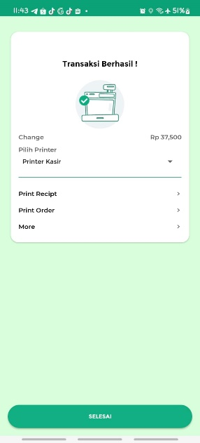 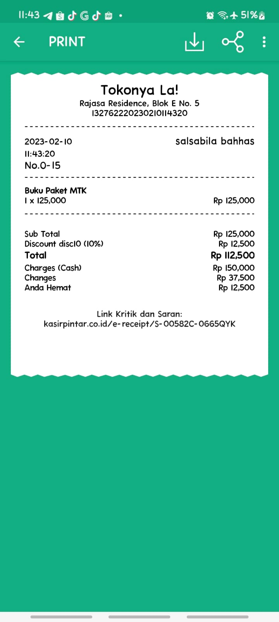 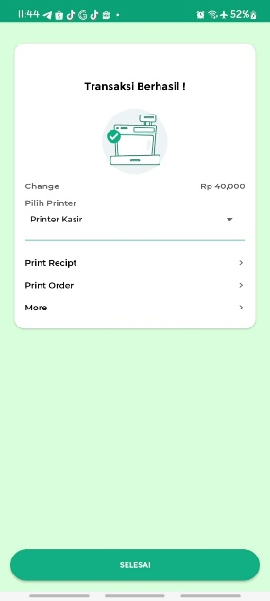 
A.1.3.4 | Pengujian Transaksi Pembelian Barang dengan Diskon | Product: Design Poster, Design QR Deco, Design Poster Pricelist, Design Logo Jumlah: 1 ------------------- Condition: (a) Nominal: 10%, Discount Name: disc10 (b) Nominal: 15000, Discount Name: disc15 -------------------- Jumlah Bayar: 150000 | 1. Android support akses Aplikasi Kasir Pintar Pro 2. Perangkat terhubung jaringan internet 3. Sudah terdapat pilihan Product pada menu 'Sales Transactions' | 1. Buka Menu 'Sales Transactions' 2. Pilih Product 3. Klik tombol 'Continue' 4. Klik tombol 'PAY' 5. Klik tombol 'Discount' 6. Input besar diskon (a) atau (b), Tipe Discount (%/Rp), dan Discount Name 7. Klik tombol 'SET' 8. Input jumlah bayar sesuai 9. Klik tombol '✓' di bagian atas 10. Klik tombol 'SELESAI' | 1. Jumlah bayar dikurang oleh besar diskon sesuai dengan perhitungan manual 2. Transaksi berhasil 3. Menampilkan informasi Transaksi berhasil 4. Kembalian/Change sesuai pada Receipt 5. Informasi Diskon ditampilkan pada Receipt | As Expected | Accepted | -
Condition (a):
Condition (b):
 | Screenshot Hasil Pengujian |    
A.1.4 | Fitur: Tax (Pajak)
A.1.4.1 | Pengujian Tambah Pajak
A.1.4.1.1 | Pengujian Tambah Pajak pada Menu Sales Transactions | Product: Design QR Deco Jumlah: 1 -------------------- Nominal: 0.1% Tax Name: pajak | 1. Android support akses Aplikasi Kasir Pintar Pro 2. Perangkat terhubung jaringan internet | 1. Buka Menu 'Sales Transactions' 2. Klik icon 'TAX' di atas pilihan Product 3. Pilih 'Set 0 or others value' 4. Input besar Tax dan Tax Name 5. Klik tombol 'SET' 6. Pilih Product 7. Klik tombol 'Continue' 8. Klik tombol 'PAY' 9. Lihat jumlah bayar yang ditampilkan | 1. Tax berhasil ditambah 2. Jumlah Bayar ditambah oleh besar tax 3. Jumlah bayar sesuai dengan perhitungan manual | As Expected | Accepted with Note | 1. Sebaiknya ketika user ada salah pilih Product dan mengklik 'Cancel Transaction', tax juga tidak ikut ter-reset. 2. Masih terdapat informasi 'Tax Not Found' ketika Tax sudah diassign
Klik icon TAX ➜ Terdapat informasi 'Tax Not Found':
 | Screenshot Hasil Pengujian |   
A.1.4.1.2 | Pengujian Tambah Pajak pada Receipt Information | Product: Design QR Deco Jumlah: 1 -------------------- Nominal: 1% Tax Name: pajak | 1. Android support akses Aplikasi Kasir Pintar Pro 2. Perangkat terhubung jaringan internet | 1. Buka Menu 'Sales Transactions' 2. Pilih Product 3. Klik tombol 'Continue' 4. Klik tombol 'PAY' 5. Klik tombol 'Tax' 6. Pilih 'Set 0 or others value' 7. Input besar Tax dan Tax Name 8. Klik tombol 'SET' 9. Lihat jumlah bayar yang ditampilkan | 1. Tax berhasil ditambah 2. Jumlah Bayar ditambah oleh besar tax 3. Jumlah bayar sesuai dengan perhitungan manual | As Expected | Accepted with Note | Masih terdapat informasi 'Tax Not Found' ketika Tax sudah diassign
 | Screenshot Hasil Pengujian |  
A.1.4.1.3 | Pengujian Tambah Pajak dengan Input Tidak Valid | Besar Tax: . | 1. Android support akses Aplikasi Kasir Pintar Pro 2. Perangkat terhubung jaringan internet | 1. Buka Menu 'Sales Transactions' 2. Klik icon 'TAX' di atas pilihan Product 3. Pilih 'Set 0 or others value' 4. Input data tidak valid pada field besar tax 5. Klik tombol 'SET' | 1. Sistem menolak melanjutkan ketika tombol 'SET' diklik 2. Menampilkan alert '(Field Name) is not valid' untuk mengisi ulang field dengan data valid | As Expected, tapi tidak menampilkan alert | Accepted with Note | 1. Sebaiknya aplikasi tidak langsung crash 2. Sebaiknya dimunculkan alert penolakan untuk mengisi ulang field dengan data valid
 | Screenshot Hasil Pengujian | 
A.1.4.1.4 | Pengujian Tambah Pajak dengan Input Kosong | Besar Tax kosong, dan Tax Name kosong. | 1. Android support akses Aplikasi Kasir Pintar Pro 2. Perangkat terhubung jaringan internet | 1. Buka Menu 'Sales Transactions' 2. Klik icon 'TAX' di atas pilihan Product 3. Pilih 'Set 0 or others value' 4. Kosogkan field besar tax dan Tax Name 5. Klik tombol 'SET' | Sistem menerima inputan kosong pada Tax | As Expected | Accepted | -
 | Screenshot Hasil Pengujian | 
A.1.4.2 | Pengujian Edit Pajak | Product: Design QR Deco Jumlah: 1 ------------------- Condition: (Awal) Nominal: 1%, Tax Name: pajak (Edit) Nominal: 10%, Tax Name: pajak1 | 1. Android support akses Aplikasi Kasir Pintar Pro 2. Perangkat terhubung jaringan internet 3. Sudah pilih product, dan set tax | 1. Buka Receipt Information 2. Klik tombol 'Tax' 6. Pilih 'Set 0 or others value' 7. Input besar Tax dan Tax Name yang baru 4. Klik tombol 'SET' 5. Lihat jumlah bayar yang ditampilkan | 1. Tax berhasil diedit 2. Jumlah bayar ditambah oleh besar tax yang baru 3. Jumlah bayar sesuai dengan perhitungan manual | As Expected | Accepted with Note | Masih terdapat informasi 'Tax Not Found' ketika Tax sudah diassign
Condition (Awal):
Condition (Edit):
 | Screenshot Hasil Pengujian |  
A.1.4.3 | Pengujian Transaksi Pembelian Barang Tambahan dengan Pajak | Product: Buku Paket IPS Code: 006 Basic Price: 90000 Selling Price: 120000 Jumlah: 1 -------------------- Nominal: 10%, Tax Name: pajak -------------------- Jumlah Bayar: 132000 | 1. Android support akses Aplikasi Kasir Pintar Pro 2. Perangkat terhubung jaringan internet | 1. Buka Menu 'Sales Transactions' 2. Klik '+' di atas pilihan Product 3. Input data Product/Service, Code, Basic Price, Selling Price, dan set jumlah Product 4. Klik 'OK' 5. Klik tombol 'Continue' 6. Klik tombol 'PAY' 7. Klik tombol 'Tax' 8. Pilih 'Set 0 or others value' 9. Input besar Tax dan Tax Name 10. Klik tombol 'SET' 11. Input jumlah bayar sesuai 12. Klik tombol '✓' di bagian atas 13. Klik tombol 'SELESAI' | 1. Jumlah bayar ditambah oleh besar tax sesuai dengan perhitungan manual 2. Transaksi berhasil 3. Menampilkan informasi Transaksi berhasil 4. Kembalian/Change sesuai pada Receipt 5. Informasi Tax ditampilkan pada Receipt | As Expected | Accepted with Note | Masih terdapat informasi 'Tax Not Found' ketika Tax sudah diassign
 | Screenshot Hasil Pengujian |  
A.1.4.4 | Pengujian Transaksi Pembelian Barang dengan Pajak | Product: Design QR Deco, Design Jadwal Pelajaran Jumlah: 2 -------------------- Nominal: 10%, Tax Name: pajak -------------------- Jumlah Bayar: 50000 | 1. Android support akses Aplikasi Kasir Pintar Pro 2. Perangkat terhubung jaringan internet 3. Sudah terdapat pilihan Product pada menu 'Sales Transactions' | 1. Buka Menu 'Sales Transactions' 2. Pilih Product 3. Klik tombol 'Continue' 4. Klik tombol 'PAY' 5. Klik tombol 'Tax' 6. Pilih 'Set 0 or others value' 7. Input besar Tax dan Tax Name7. Klik tombol 'SET' 8. Input jumlah bayar sesuai 9. Klik tombol '✓' di bagian atas 10. Klik tombol 'SELESAI' | 1. Jumlah bayar ditambah oleh besar tax sesuai dengan perhitungan manual 2. Transaksi berhasil 3. Menampilkan informasi Transaksi berhasil 4. Kembalian/Change sesuai pada Receipt 5. Informasi Tax ditampilkan pada Receipt | As Expected | Accepted with Note | Masih terdapat informasi 'Tax Not Found' ketika Tax sudah diassign
 | Screenshot Hasil Pengujian |  

 |  |  | SALSABILA BAHHAS - Seleksi QA Manual Engineer
 |  |  | 2023-02-10

